Лист 1
Прайс-лист
МИР ПРЯЖИ

В валюте: руб. (курс 1).
Цены указаны на 07.08.2020

№ | Номенклатура/ Характеристика номенклатуры | Описание | Изображение | Артикул | Цена | Ед. | Остаток | Ссылка на сайт
 | Кнопки для легких тканей, прозрачные, 7 мм, упак./12 комплектов, Hobby&Pro 512100 | Кнопки для легких тканей, прозрачные, 7 мм, упак./12 комплектов, Hobby&Pro 512100 | 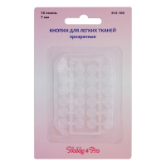 | 512100 | 32.30 |  |  | Изображение
 | Кнопки для легких тканей, прозрачные, 7 мм, упак./12 комплектов, Hobby&Pro 512100 |  |  |  | 32.30 | шт | 15 | Изображение
 | Кнопки для легких тканей, черные, 7 мм, упак./12 комплектов, Hobby&Pro 512101 | Кнопки для легких тканей, черные, 7 мм, упак./12 комплектов, Hobby&Pro 512101 | 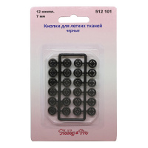 | 512101 | 32.30 |  |  | Изображение
 | Кнопки для легких тканей, черные, 7 мм, упак./12 комплектов, Hobby&Pro 512101 |  |  |  | 32.30 | шт | 25 | Изображение
 | Полукольцо литое 50мм 819B-037 Hobby&Pro, пара/блистер | Полукольцо литое 50мм 819B-037 Hobby&Pro, пара/блистер | 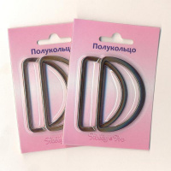 | 7714880 | 49.75 |  |  | Изображение
 | Полукольцо литое 50мм 819B-037 Hobby&Pro, пара/блистер (никель) |  | 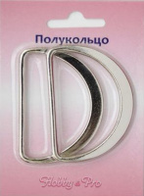 |  | 49.75 | шт | 9 | Изображение
 | Полукольцо литое 50мм 819B-037 Hobby&Pro, пара/блистер (черный никель) |  | 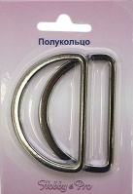 |  | 49.75 | шт | 12 | Изображение

